タイトル
2016年前期チーム制作
ホシノリオリヒメ

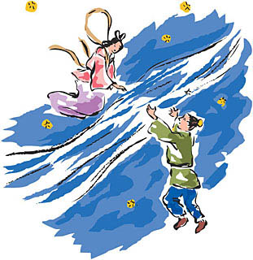

ジャンル：アクションゲーム
プレイ人数：一人
プラットフォーム：PC

あらすじ
年に一度の七夕の日にあいにくの雨。
天の川は増水し、とても渡れません。
どうしても会いに行きたい織姫は流星に乗り、
天の川を超えることにしました。

フローチャート
起動

オープニング

Enter or Spaceキーでスキップ

タイトル画面に戻る
タイトル画面に戻る
タイトル

モード選択

クレジット
ゲーム説明
操作説明

マップ画面

ステージをクリアしたら次のマップ画面に移行

タイトルに戻るか
そのステージの最初から
やり直すか選択
ゲーム画面

時間切れになる

全ステージクリア
ゲームオーバー画面
画面外に落ちたら
スタート地点か、中間地点（休憩地点）から
やり直し
 |  | ゲーム画面

エンド画面

なにかボタンを押す
 | タイトルに戻る

タイトルに戻る

オープニング
オープニング

あらすじを表示する
一枚、もしくは２枚の画像で表現する
bgmを流す
スペースキー or Enterキーでスキップ

年に一度の七夕の日にあいにくの雨。
天の川は増水し、とても渡れません。
どうしても会いに行きたい織姫は流星に乗り、
天の川を超えることにしました。

 | 画像
 |  | 1 | OP.png | 1280*720 | あらすじの画像

 | bgm
 |  | 1 | op.mp3 |  | あらすじ用bgm

タイトル画面
タイトル画面

オープニングシーンからフェードを使ってタイトル画面に移行。
始めに背景だけを表示。
背景は右から左に遅いスクロール。
その後、タイトルロゴをフェードを使って表示。
タイトルロゴが表示された１秒後に、スペースキーを押してくださいロゴを点滅させて表示。
タイトルロゴが表示されたらbgm流す。
スペースキーを押したら決定音を流し、タイトルメニューを表示

ホシノリオリヒメ

スペースキーを押してください

 | 画像
 |  | 1 | bg.png | 背景
 |  | 2 | title.png | タイトルロゴ
 |  | 3 | space.png | 催促ロゴ

 | bgm
 |  | 1 | title.mp3 | タイトルbgm

 | 効果音
 |  | 1 | ｄecision.wav | 決定音

タイトルメニュー
タイトルメニュー

タイトル画面でキーを押したら移行
そのとき流星に乗った織姫が左上から右下に向けて流れていく
タイトル画面にタイトルメニューを出すだけで
タイトル画面の仕様は変えない(背景のスクロールが止まったりはしない）
選択されている項目は大きく表示する
選択されていない項目は灰色のロゴを表示する
項目を選択するたびに選択音を鳴らす
決定したら決定音を鳴らす
フェードアウトして各モードに移行

ホシノリオリヒメ

ゲームスタート
操作説明
クレジット

 | 画像
 |  | 1 | gs.png | ゲームスタートのロゴ
 |  | 2 | gs_g.png | ゲームスタートのロゴの灰色
 |  | 3 | turt.png | チュートリアルのロゴ
 |  | 4 | turt_g.png | チュートリアルのロゴの灰色
 |  | 5 | credit.png | クレジットのロゴ
 |  | 6 | credit_g.png | クレジットのロゴの灰色
 |  | 7 | hime_star.png | 流星にまたがった織姫

クレジット
クレジット

タイトルメニューからフェードを使って移行
開発メンバーと協力者、素材使用サイトをまとめた画像で表示する
１ページ目に班員の名前と役職が描いてある画像を表示
右下に矢印を表示して、キーボードの十字キーの右、もしくはDキーを押すと、
協力者と素材使用サイトが描いてある画像を表示する
右上にspaceキーを押すとタイトルに戻れる
という説明ロゴを表示する
画像を変えるときに選択音を鳴らす
bgmはタイトル画面から引き継ぐ
スペースキーかEnterキーを押すと、
フェードアウトしてタイトル画面に戻る。

開発者
-------------- ---------------
--------------- ----------------
---------------- ----------------
スペースキーでタイトルに戻る

 | 画像
 |  | 1 | cr_1.png | 班員の画像
 |  | 2 | cr_2.png | 協力者の画像
 |  | 3 | r_a.png | 右矢印
 |  | 4 | l_a.png | 左矢印
 |  | 5 | back.png | 催促ロゴ

操作説明
操作説明

タイトルメニューからフェードを使って移行
操作説明は１枚の画像をページ分けにして
表示する
右下に矢印を表示して、キーボードの十字キーの右、もしくはDキーを押すと、
ページを変えて次の説明画像を表示する
右上にspaceキーを押すとタイトルに戻れる
という説明ロゴを表示する
画像を変えるときに選択音を鳴らす
bgmはタイトル画面から引き継ぐ
スペースキーかEnterキーを押すと、
フェードアウトしてタイトル画面に戻る。
１ページ目には操作方法を説明する
２ページ目にはこのゲームの流れを説明する
３ページ目にはギミックの説明をする

 | 画像
 |  | 1 | tute_1.png | 操作説明１
 |  | 2 | tute_2.png | 操作説明２
 |  | 3 | tute_3.png | 操作説明３
 |  | 4 | r_a.png | 右矢印
 |  | 5 | l_a.png | 左矢印
 |  | 6 | back.png | 催促ロゴ

マップ画面
マップ画面

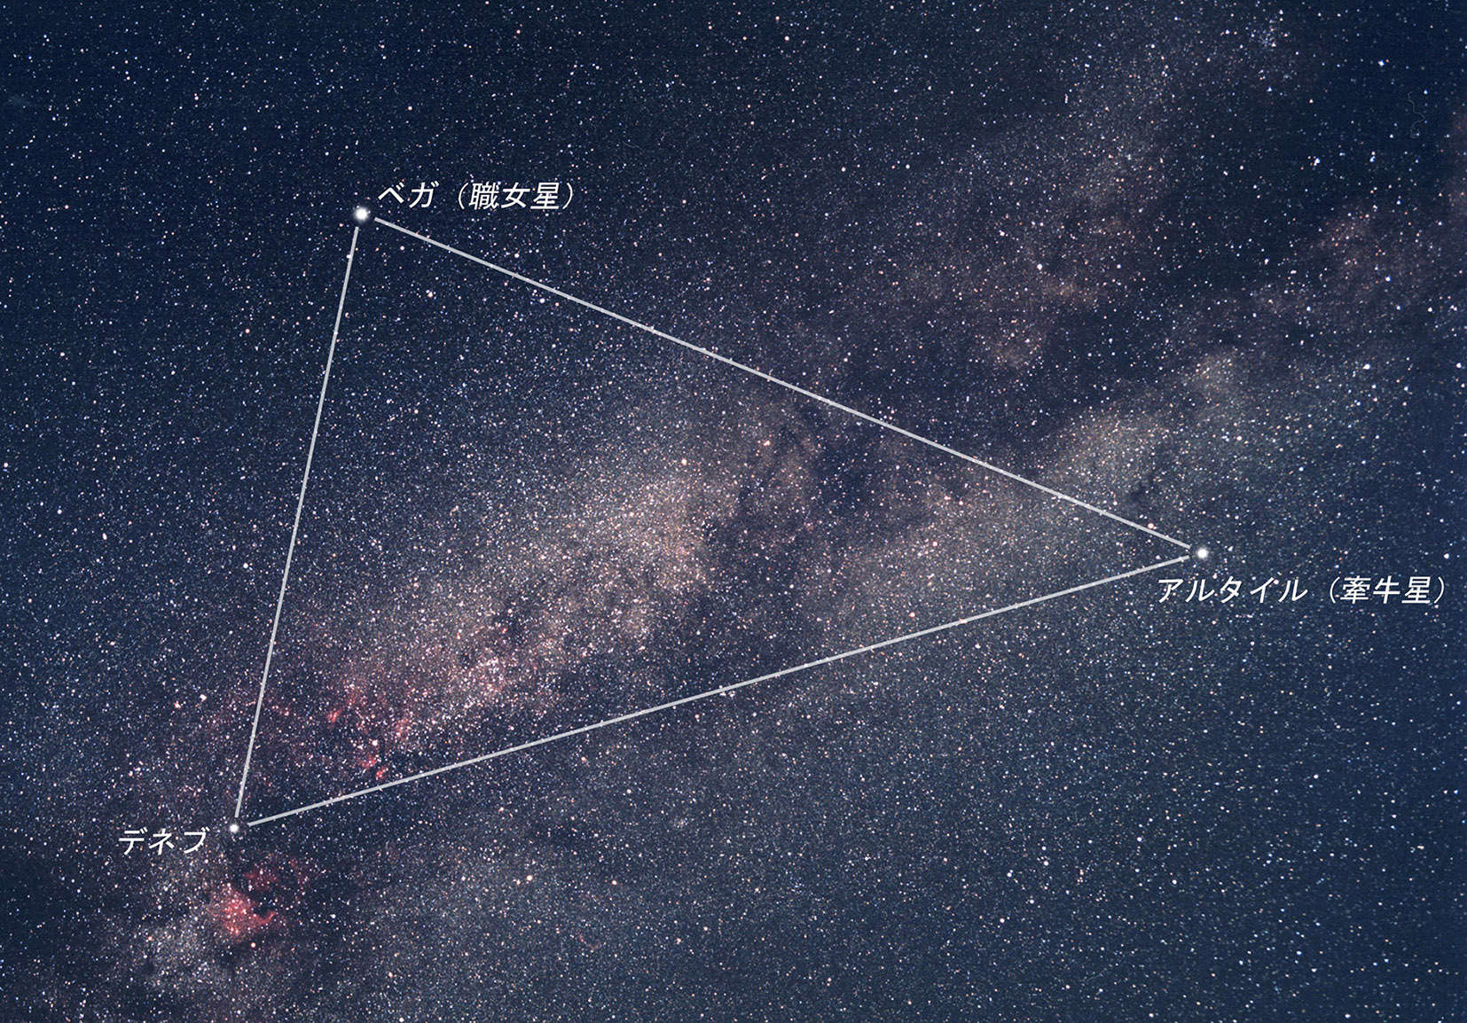
タイトルメニューからフェードで移行
マップではこれから挑戦するステージに応じて、薄い色で円形の画像を点滅させて現在地を表現する
マップは夏の大三角形を模し、デネブからアルタイルまでの１直線の道のりを３分割してステージを構成する。
マップ選択bgmを流す
画面上部に現在地ロゴを表示
マップ画面表示後、２秒後に画面下部に「spaceキーを押してゲームスタート」のロゴを表示
キーを押したら決定音を鳴らし、フェードアウトして第一ステージへ
現在地
天の川・下流

spaceキーを押してゲームスタート！

 | 画像
 |  | 1 | mp.png | 全体マップの画像
 |  | 2 | circle.png | 円形の画像
 |  | 3 | m_l.png | 現在地のロゴ
 |  | 4 | m_l2.png | 催促ロゴ

ゲーム画面１
ゲーム画面１
⑥

①織姫：プレイヤー、矢印キーまたはW/A/S/Dキー飛ぶ方向を選択、
spaceキーで星にジャンプして飛び移る。
スタート地点と中間地点ではプレイヤーは左右に移動することができる

⑦


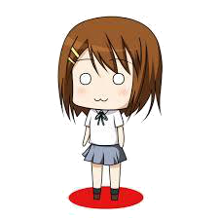

②スタート地点：プレイヤーのゲーム開始地点

③
③星：左上から右下に向かって流れるように落ちてくる

⑤
①
④休憩地点：プレイヤーが乗っている間はギミック、
星の効果は受けない
④

⑤ゴール地点：プレイヤーがゴール地点の足場を踏むと
ステージクリア

②

⑥背景：ゲーム開始から終了まで左にスクロールする

⑦星のかけら：ステージ中に取得した星の欠片を画面左上に表示する

ゲーム画面２
ゲーム画面２（ステージクリア時）

ゴール地点に着いたら
プレイヤーは右側の画面外に消えていく
その１秒後に画面中央にステージクリアを祝うロゴを表示する
ロゴが出た後にクリア時のbgmを流す

 | 画像
 |  | 1 | con.png | クリアを祝うロゴ

 | bgm
 |  | 1 | con.mp3 | ステージクリアのbgm

ゲームオーバー画面
ゲームオーバー画面
ゲーム中に時間切れになったらフェードアウトして移行。
織姫が悲しんでいる画像を表示する。
画面中央下側に「タイトルに戻る」か、ゲームオーバーになった「ステージの最初からやり直す」かを選択するロゴを表示する。
タイトルに戻るを選択したらタイトル画面へ。
ステージの最初からやり直すを選択したら、ゲームオーバーになったステージの最初からスタート
どちらもフェードアウトして移行。

▶ もういっかい！
タイトルに戻る

 | 画像
 |  | 1 | go_bg.png | ゲームオーバー画面背景
 |  | 2 | go_hime.png | 悲しそうな織姫
 |  | 3 | go_logo.png | リスタートのロゴ
 |  | 4 | go_logo2.png | タイトルに戻るロゴ

 | 音
 |  | 1 |  | 悲しいBGM
 |  | 2 |  | 選択音
 |  | 3 |  | 決定音

エンド画面
エンディング

画面右から鵲と、その背に乗った織姫と彦星の画像が画面左に
向かって進み、画面外に消えていく
その１秒後に画面中央にゲームクリアを祝うロゴを表示する
そのロゴが表示された１秒後に、画面右下にタイトルに戻る
催促ロゴを表示する
spaceキーかEnterキーを押すとタイトル画面にフェードアウトして戻る

congratulations

spaceキーを押してタイトルに戻る

ギミック
ギミック



「星のかけら」
ステージに３つあり、３つ全部取得すると鵲になる。

「流星」
左上から右下に向かって落ちていく
プレイヤーはこれに乗って移動する
任意のタイミングで違う星に飛びつける



「鵲」
※星のかけらを３つ集めると鵲になり、ある程度の距離（要調整）プレイヤーを運んでくれる
↑星のかけら云々は出さずに鵲単体で登場させます
運び終わるとプレイヤーをその場で下ろし、右の画面外に向かって飛び去っていく
「岩場」
中間地点
ステージの半分の地点に置く
この岩場の上にプレイヤーが乗ると、ステージの後半でゲームオーバーになったとき、この休憩地点から再スタートになる

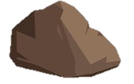

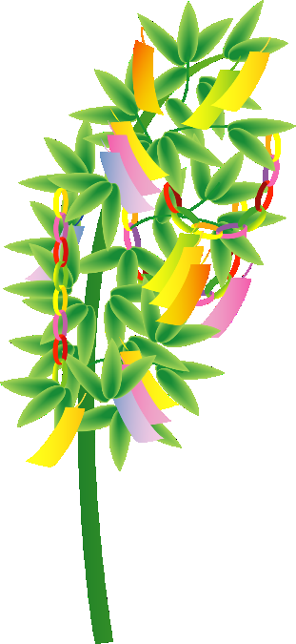
「笹」
ゴール地点の目安
１・２ステージのゴール地点の足場に表示
ゴール地点にプレイヤーが着いたら、プレイヤーは画面右の画面外に消えていく。
その１秒後に画面中央にステージクリアを祝うロゴを表示する
「ひびがはいった星（流星」
ひびがはいっている流星
これにプレイヤーが乗ると、その１秒後崩れて消える
消えるとプレイヤーはその場で落下する



「燃えている星（流星」
燃えている流星
プレイヤーがこの星に乗るとゲームオーバーになる
「早い流星」
普通の流星より早い
星の部分だけクルクル回ってる
乗れる
乗ったらそのままの速さで移動する
ｘ



「星（球体）」
障害物

ステージ１
ステージ１
ステージ構成案

中間地点２
スタート地点
中間地点１

流星
星の動き
障害物
ひび入った星
鵲（ワープギミック）
鵲のワープ終了地点
動かない星

中間地点２
中間地点３
ゴール地点

ステージ２
スタート地点
中間地点１

